Data sampling-trip
№ | Задача | SQL запрос | Ответ
1 | Вывести из таблицы trip информацию о командировках тех сотрудников, фамилия которых заканчивается на букву «а», в отсортированном по убыванию даты последнего дня командировки виде. В результат включить столбцы name, city, per_diem, date_first, date_last. | SELECT name, city, per_diem, date_first, date_last FROM trip WHERE name LIKE "%а %" ORDER BY date_last DESC;
2 | Вывести в алфавитном порядке фамилии и инициалы тех сотрудников, которые были в командировке в Москве. | SELECT DISTINCT name FROM trip WHERE city = "Москва" ORDER BY name; | 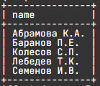
3 | Для каждого города посчитать, сколько раз сотрудники в нем были. Информацию вывести в отсортированном в алфавитном порядке по названию городов. Вычисляемый столбец назвать Количество. | SELECT city, COUNT(city) as Количество FROM trip GROUP BY city ORDER BY city; | 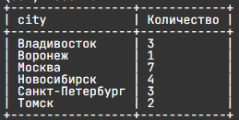
4 | Вывести два города, в которых чаще всего были в командировках сотрудники. Вычисляемый столбец назвать Количество. | SELECT city, COUNT(city) as Количество FROM trip GROUP BY city ORDER BY Количество DESC LIMIT 2;
5 | Вывести информацию о командировках во все города кроме Москвы и Санкт-Петербурга (фамилии и инициалы сотрудников, город , длительность командировки в днях, при этом первый и последний день относится к периоду командировки). Последний столбец назвать Длительность. Информацию вывести в упорядоченном по убыванию длительности поездки, а потом по убыванию названий городов (в обратном алфавитном порядке). | SELECT name, city, DATEDIFF(date_last, date_first) + 1 AS Длительность FROM trip WHERE city NOT IN ("Москва","Санкт-Петербург") ORDER BY Длительность DESC, city DESC; | 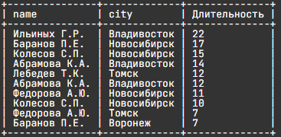
6 | Вывести информацию о командировках сотрудника(ов), которые были самыми короткими по времени. В результат включить столбцы name, city, date_first, date_last. | SELECT name, city, date_first, date_last FROM trip WHERE DATEDIFF(date_last, date_first) = (SELECT MIN(DATEDIFF(date_last, date_first)) FROM trip);
7 | Вывести информацию о командировках, начало и конец которых относятся к одному месяцу (год может быть любой). В результат включить столбцы name, city, date_first, date_last. Строки отсортировать сначала в алфавитном порядке по названию города, а затем по фамилии сотрудника . | SELECT name, city, date_first, date_last FROM trip WHERE MONTH(date_first) = MONTH(date_last) ORDER BY city, name; | 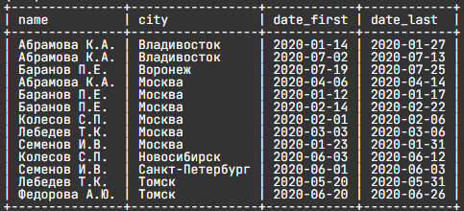
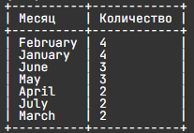
8 | Вывести название месяца и количество командировок для каждого месяца. Считаем, что командировка относится к некоторому месяцу, если она началась в этом месяце. Информацию вывести сначала в отсортированном по убыванию количества, а потом в алфавитном порядке по названию месяца виде. Название столбцов – Месяц и Количество. | SELECT MONTHNAME(date_first) AS Месяц, COUNT(MONTHNAME(date_first)) AS Количество FROM trip GROUP BY 1 ORDER BY Количество DESC, Месяц;
9 | Вывести сумму суточных (кол-во дней*размер суточных) для командировок, первый день которых пришелся на февраль или март 2020 года. Значение суточных для каждой командировки занесено в столбец per_diem. Вывести фамилию и инициалы сотрудника, город, первый день командировки и сумму суточных. Последний столбец назвать Сумма. Информацию отсортировать сначала в алфавитном порядке по фамилиям сотрудников, а затем по убыванию суммы суточных. | SELECT name, city, date_first, (DATEDIFF(date_last, date_first) + 1) * per_diem AS Сумма FROM trip WHERE MONTH(date_first) IN ("2","3") AND YEAR(date_first) = 2020 ORDER BY 1, 4 DESC;
10 | Вывести фамилию с инициалами и общую сумму суточных, полученных за все командировки для тех сотрудников, которые были в командировках больше чем 3 раза, в отсортированном по убыванию сумм суточных виде. Последний столбец назвать Сумма. *Только для этого задания изменена строка таблицы trip: 4 | Ильиных Г.Р. | Владивосток | 450 | 2020-01-12 | 2020-03-02 | SELECT name, SUM((DATEDIFF(date_last, date_first) + 1) * per_diem) AS Сумма FROM trip WHERE name IN (SELECT name FROM trip GROUP BY name HAVING COUNT(name) > 3) GROUP BY name ORDER BY 2 DESC;

book
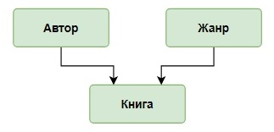 Концептуальная схема базы данных: | 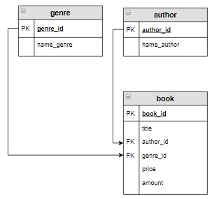 Логическая схема базы данных:
 |  | Таблица supply (+update version)

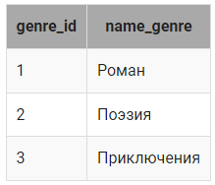 Таблица genre

 | 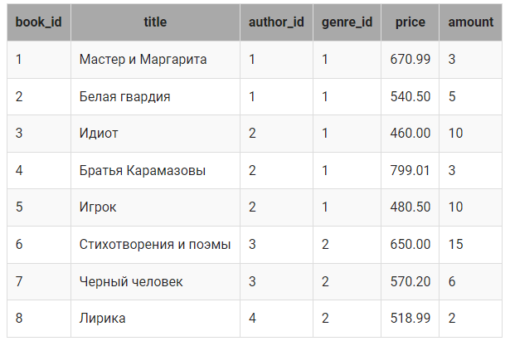 Таблица book

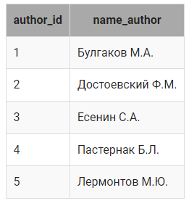 Таблица author

joint book
№ | Задача | SQL запрос | Ответ
1 | Вывести название, жанр и цену тех книг, количество которых больше 8, в отсортированном по убыванию цены виде. | SELECT title, name_genre, price FROM genre INNER JOIN book ON genre.genre_id = book.genre_id WHERE amount > 8 ORDER BY price DESC;
2 | Вывести все жанры, которые не представлены в книгах на складе. | SELECT name_genre FROM genre LEFT JOIN book ON genre.genre_id = book.genre_id WHERE title IS NULL
3 | 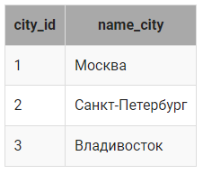 Есть список городов, хранящийся в таблице city: Необходимо в каждом городе провести выставку книг каждого автора в течение 2020 года. Дату проведения выставки выбрать случайным образом. Создать запрос, который выведет город, автора и дату проведения выставки. Последний столбец назвать Дата. Информацию вывести, отсортировав сначала в алфавитном порядке по названиям городов, а потом по убыванию дат проведения выставок. | SELECT name_city, name_author, (DATE_ADD('2020-01-01', INTERVAL FLOOR(RAND() * 365) DAY)) as Дата FROM city, author ORDER BY 1, 3 DESC; | 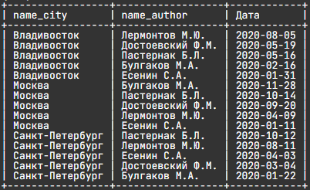
4 | Вывести информацию о книгах (жанр, книга, автор), относящихся к жанру, включающему слово «роман» в отсортированном по названиям книг виде. | SELECT name_genre, title, name_author FROM author INNER JOIN book ON author.author_id = book.author_id INNER JOIN genre ON genre.genre_id = book.genre_id WHERE name_genre = 'Роман' ORDER BY title;
5 | Посчитать количество экземпляров книг каждого автора из таблицы author. Вывести тех авторов, количество книг которых меньше 10, в отсортированном по возрастанию количества виде. Последний столбец назвать Количество. | SELECT name_author, SUM(amount) AS Количество FROM author LEFT JOIN book on author.author_id = book.author_id GROUP BY name_author HAVING Количество < 10 OR Количество IS NULL ORDER BY 2;
6 | Вывести в алфавитном порядке всех авторов, которые пишут только в одном жанре. Поскольку у нас в таблицах так занесены данные, что у каждого автора книги только в одном жанре, для этого запроса внесем изменения в таблицу book. Пусть у нас книга Есенина «Черный человек» относится к жанру «Роман», а книга Булгакова «Белая гвардия» к «Приключениям» (эти изменения в таблицы уже внесены). | SELECT name_author FROM author INNER JOIN book on author.author_id = book.author_id GROUP BY name_author HAVING COUNT(DISTINCT genre_id) = 1;
7 | Вывести информацию о книгах (название книги, фамилию и инициалы автора, название жанра, цену и количество экземпляров книги), написанных в самых популярных жанрах, в отсортированном в алфавитном порядке по названию книг виде. Самым популярным считать жанр, общее количество экземпляров книг которого на складе максимально. Только для этого шага изменена запись в таблице book. И добалены новые строки | SELECT title, name_author, name_genre, price, amount FROM author INNER JOIN book ON author.author_id = book.author_id INNER JOIN genre ON book.genre_id = genre.genre_id GROUP BY title, name_author, name_genre, price, amount, genre.genre_id HAVING genre.genre_id IN ( SELECT query_in_1.genre_id FROM (SELECT genre_id, SUM(amount) AS sum_amount FROM book GROUP BY genre_id ) query_in_1 INNER JOIN ( SELECT genre_id, SUM(amount) AS sum_amount FROM book GROUP BY genre_id ORDER BY sum_amount DESC LIMIT 1 ) query_in_2 ON query_in_1.sum_amount= query_in_2.sum_amount ) ORDER BY title;
8 | Если в таблицах supply и book есть одинаковые книги, которые имеют равную цену, вывести их название и автора, а также посчитать общее количество экземпляров книг в таблицах supply и book, столбцы назвать Название, Автор и Количество. | SELECT title AS Название, author AS Автор, book.amount + supply.amount AS Количество FROM supply INNER JOIN book USING(title, price) ;
9 | Для книг, которые уже есть на складе (book), но по другой цене, чем в поставке (supply update), необходимо в таблице book увеличить количество на значение, указанное в поставке, и пересчитать цену. А в таблице supply обнулить количество этих книг. Формула для пересчета цены: где p1, p2 - цена книги; k1, k2 - количество книг в таблицах book и supply. | UPDATE book JOIN author ON book.author_id = author.author_id JOIN supply ON book.title = supply.title AND author.name_author = supply.author SET book.price = (book.price * book.amount + supply.price * supply.amount)/(book.amount + supply.amount), book.amount = book.amount + supply.amount, supply.amount = 0 WHERE book.title = supply.title AND book.price <> supply.price; SELECT * FROM book; SELECT * FROM supply; | 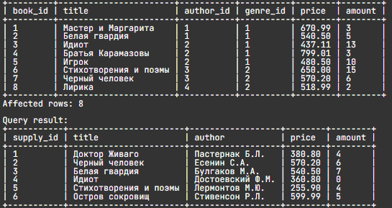
10 | Включить новых авторов в таблицу author с помощью запроса на добавление, а затем вывести все данные из таблицы author. Новыми считаются авторы, которые есть в таблице supply update, но нет в таблице author. | INSERT INTO author (name_author ) SELECT supply.author FROM author RIGHT JOIN supply on author.name_author = supply.author WHERE name_author IS Null; SELECT * FROM author;
11 | Удалить всех авторов и все их книги (таблицы book, author), общее количество книг которых меньше 20. | DELETE FROM author WHERE author_id IN(SELECT author_id FROM book GROUP BY author_id HAVING SUM(amount) < 20); SELECT * FROM author; SELECT * FROM book; | 